국문이력서(선주 무관, 전 지원자)
 | 국 문 이 력 서 |  |  |  | 지원직급
 |  |  |  |  | ETO
인적사항

성 명 | 김은빈 |  | 출생연월 | 2000-03-05 | 사 진
출 생 지 | 대한민국, 대전 |  | 본인연락처 | 010-9962-6866 | 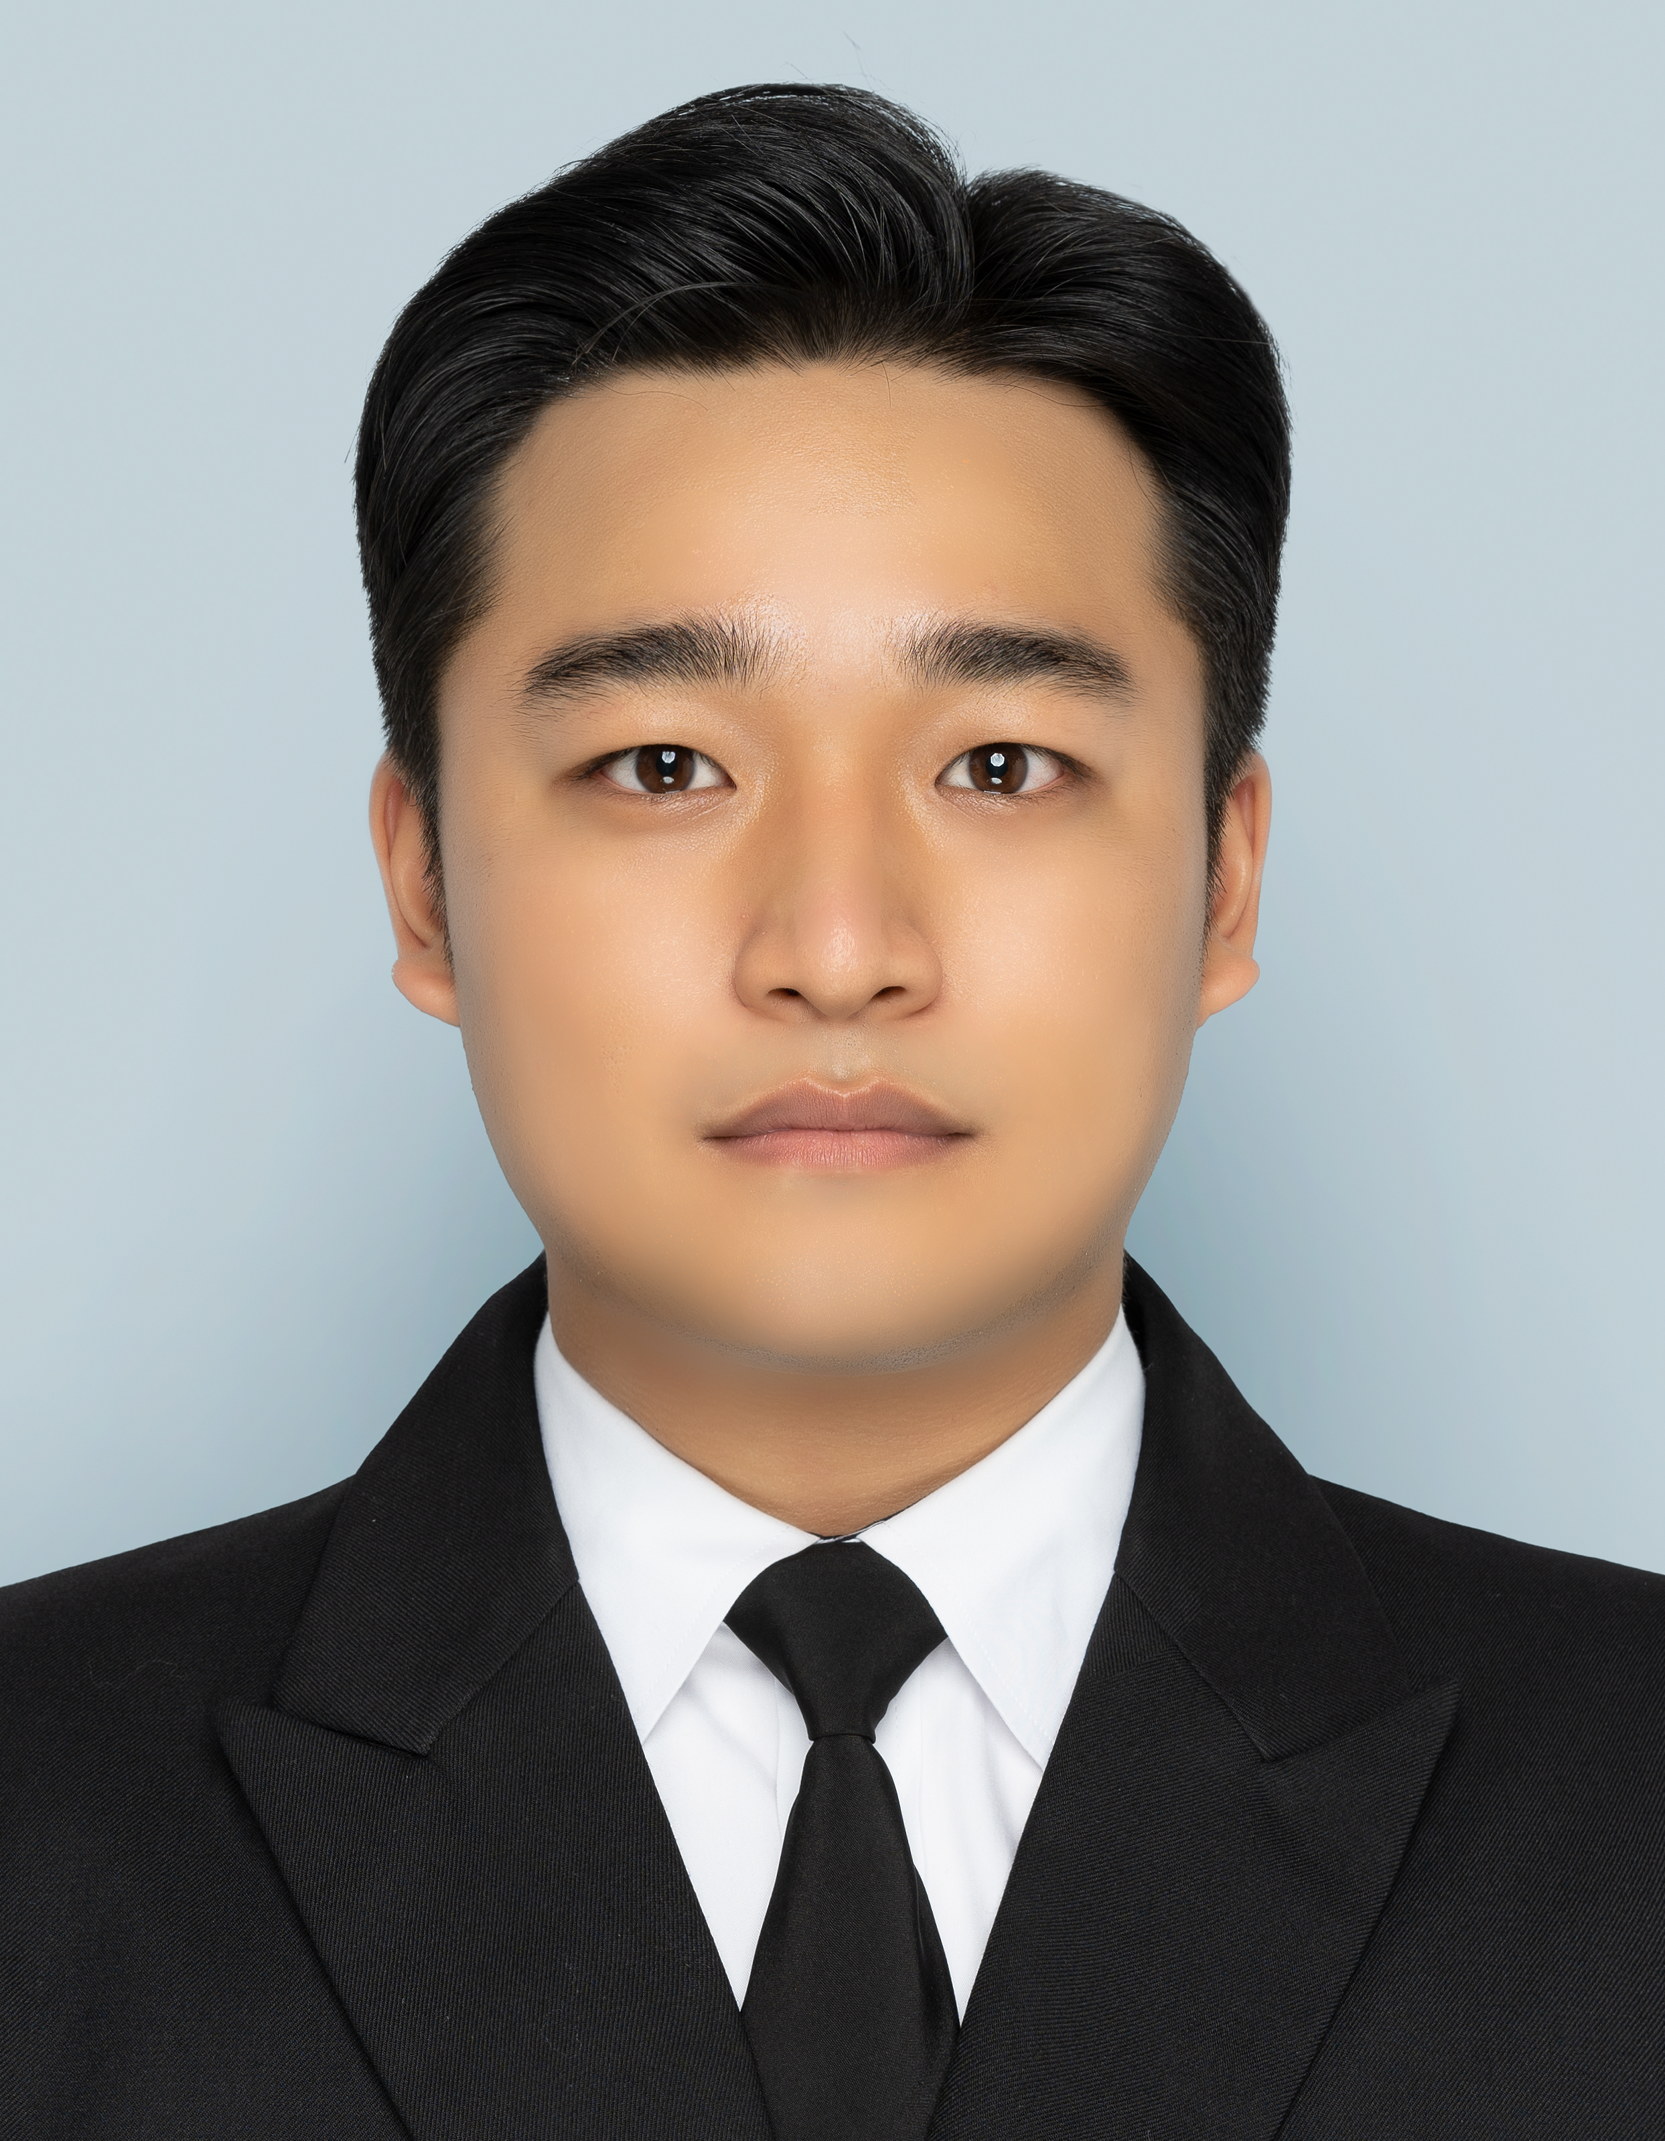
결혼여부 | 미혼 |  | 비상연락처 | 010-4350-6866
가족관계 | 부1, 모1, 형1
E-mail | rladmsqls030@naver.com
주 소 | 전라남도 목포시 백년대로 297번길 36 래미안빌 204
어학능력 (English)

말하기 |  | 쓰 기 |  | 공식어학증명 | 취득점수
듣 기 |  | 읽 기
어학능력 (Japanses)

말하기 |  | 쓰 기 |  | 공식어학증명 | 취득점수
듣 기 |  | 읽 기
학력사항(Education in school)

2019.03.04~2023.01.27 |  | 대한민국 목포 해양대학교 / 기관시스템 공학과 (전기제어) 졸업
2017.03.01~2019.02.14 |  | 대한민국 목포 홍일 고등학교 졸업

일반경력사항(Experience and Skill)

2021.03.26~2021.09.01 |  | Onboard in CNTR ship as E/C (SINOKOR)
2023.02.28~ |  | HMM OCEAN SERVICE CO.,Ltd. 입사 및 재직
2024.11.18~2025.05.18 |  | GT 156,452 VLCC 2/E 로 승선중 sire 수검 2회
2024.01.19~2024.03.02 |  | GT 30,110 MR tanker 3/E 승선중 sire 수검 2회 및 본선 진급
2024.03.02~2024.07.25 |  | GT 30,110 MR tanker 2/E 승선중 sire 수검 2회 및 KR, AMSA 수검 1회
2023.04.01~2023.10.13 |  | GT 156,331 VLCC 3/E 로 승선중 sire 수검 2회
2025.10.21 |  | 2급 기관사 면허 취득

